Combos
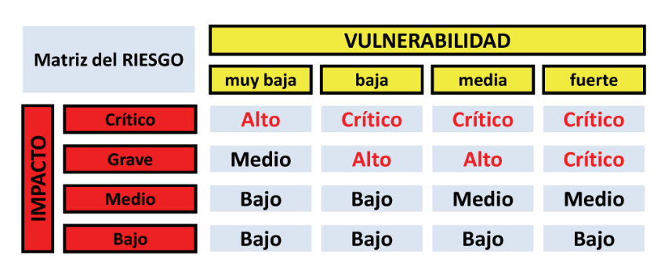
VULNERABILIDAD | IMPACTO
Muy Baja | Bajo
Baja | Medio
Media | Grave
Fuerte | Crítico

Ejercicio 2
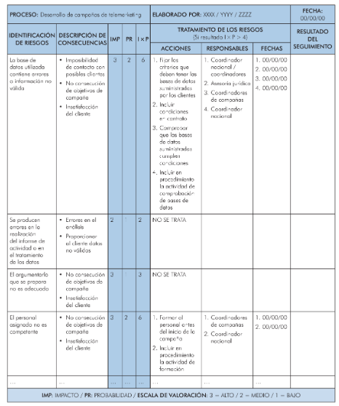
 | PROCESO |  | TRATAMIENTOS DE LOS RIESGOS
# | IDENTIFICACIÓN DE RIESGOS | DESCRIPCIÓN DE CONSECUENCIAS | VULNERABILIDAD | IMPACTO | ACCIONES | RESPONSABLES | FECHAS
1
2
3
4
5
6
7
8
9
10
11
12
13
14
15
16
17
18
19
20
21
22
23
24
25
26
27
28
29
30
31
32
33
34
35

